Sheet1
提 案 書

キャラクターレターポケット（D） |  | 参考上代 | ¥150 | 販売価格
 |  | （税別） |  | （税別）
【JAN】 | 6931579481164
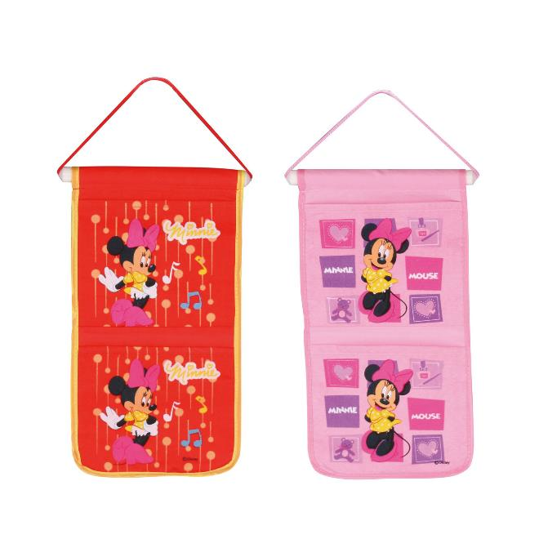 |  |  | 【商品番号】 0299 【本体サイズ】 205×365mm・42g 【パッケージサイズ】 248×240mm・47g 【個装形態】 ポリ袋入 【色・柄】 ２種アソート 【材質】 PVC・PP・ナイロン・不織布 【入数】 384 【商品説明】 大事なお手紙はポケットにおかたづけ 【備考】 並行輸入品のため媒体等での画像使用は不可です。 【生産国】 中国

